주간보수내역
전 월 | 2026-01-06 |  |  |  |  |  |  |  |  |  | 2026-01-09 |  |  |  |  |  |  |  |  |  | 2026-01-12 |  |  |  |  |  |  |  |  |  | 2026-01-26

 | A로 |  | 동국 R&S |  | - |  | B로 |  | 직영 | A | A로 |  | 동국 R&S |  | - |  | B로 |  | 직영 | B | A로 |  | 동국 R&S |  | - |  | B로 |  | 직영 | A | A로 |  | 동국 R&S |  | - |  | B로 |  | 직영 | B | A로 |  | 동국 R&S |  | - |  | B로 |  | 직영 | B

 | 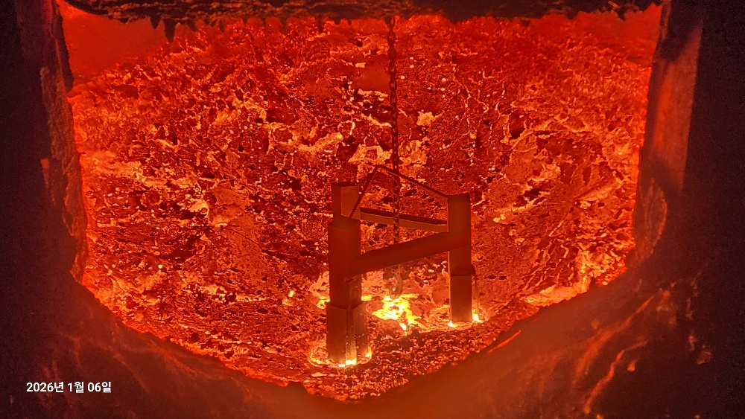 |  |  |  |  | 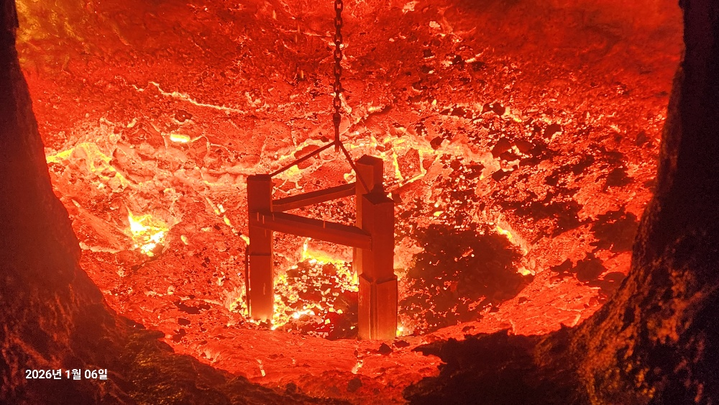 |  |  |  |  | 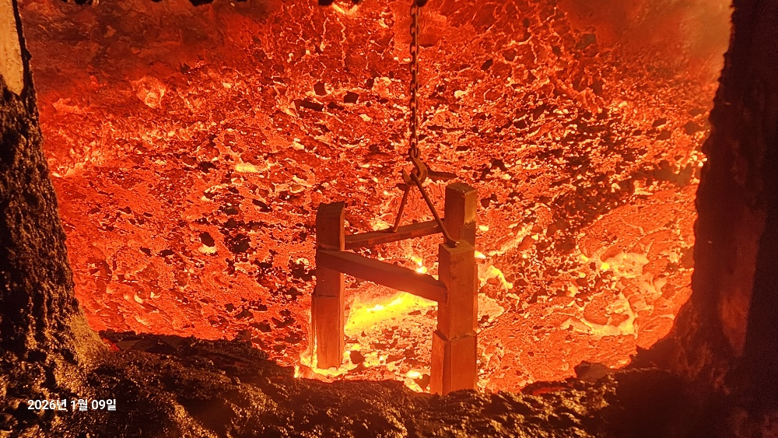 |  |  |  |  | 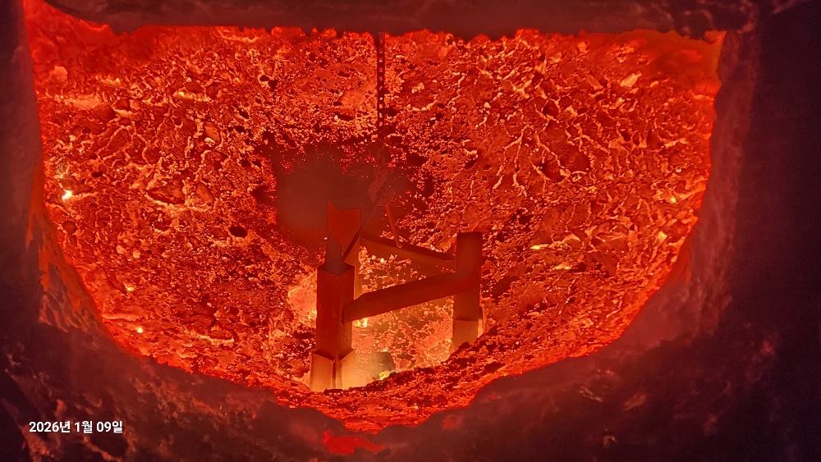 |  |  |  |  | 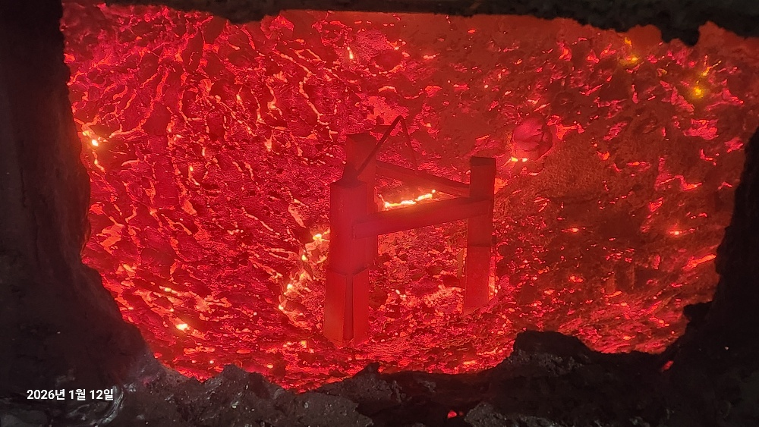 |  |  |  |  | 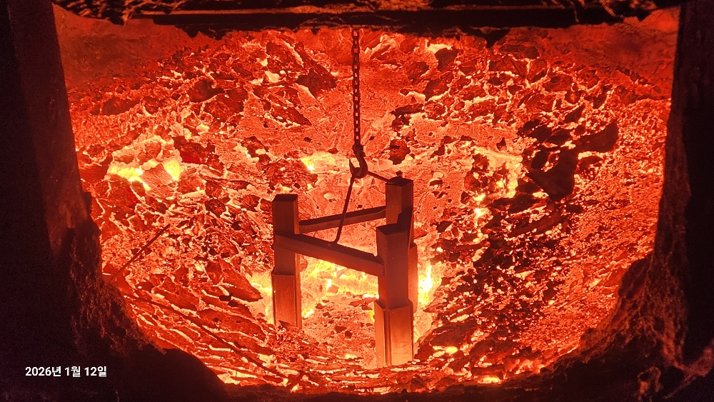 |  |  |  |  | 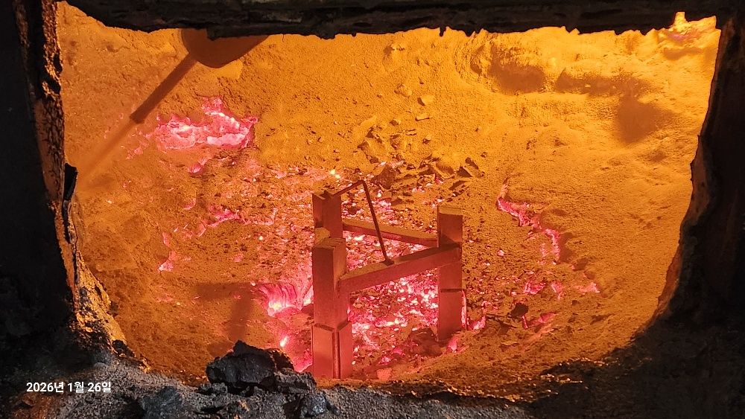 |  |  |  |  | 
 | 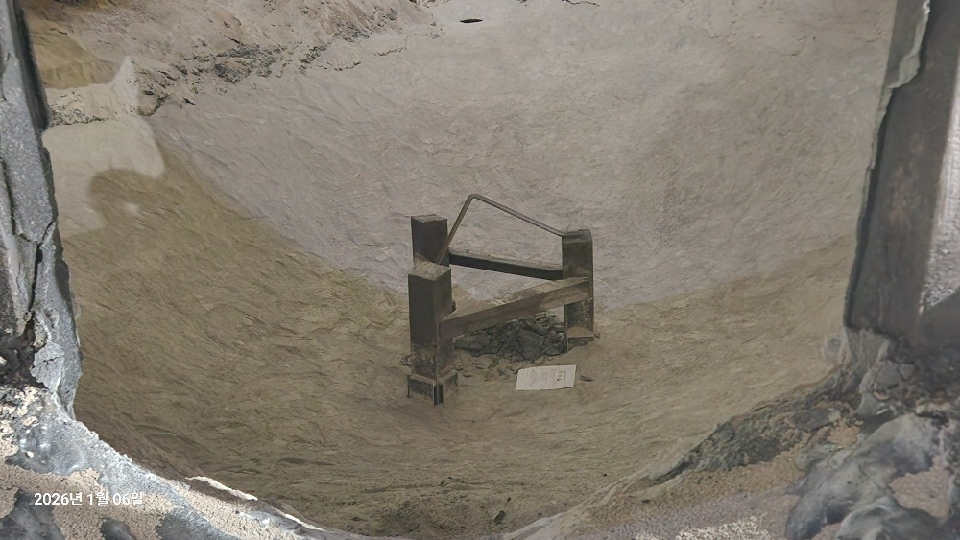 |  |  |  |  | 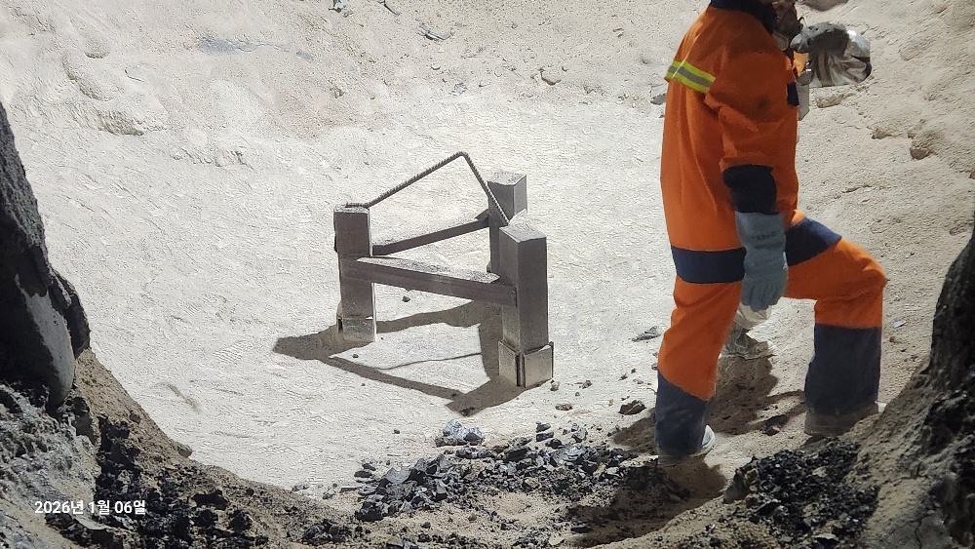 |  |  |  |  | 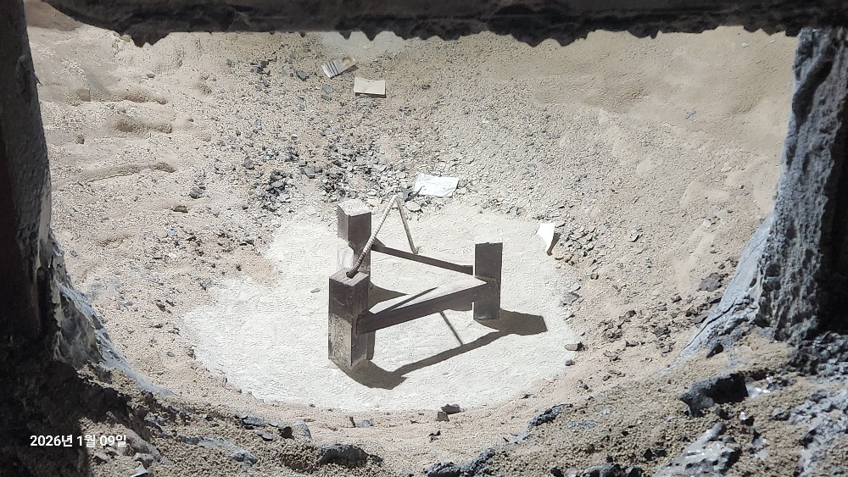 |  |  |  |  | 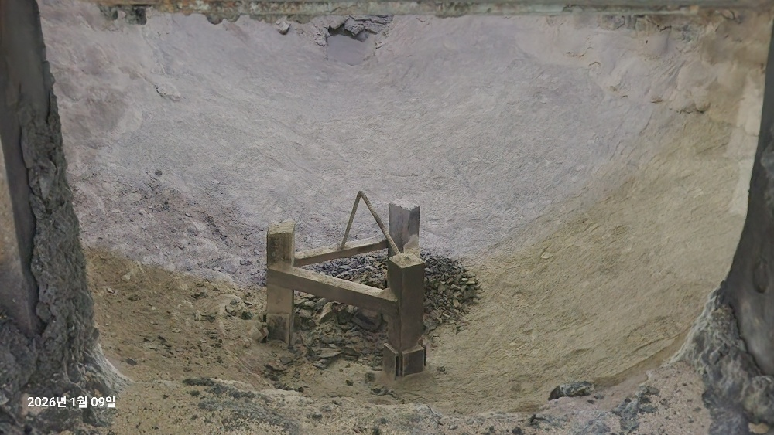 |  |  |  |  | 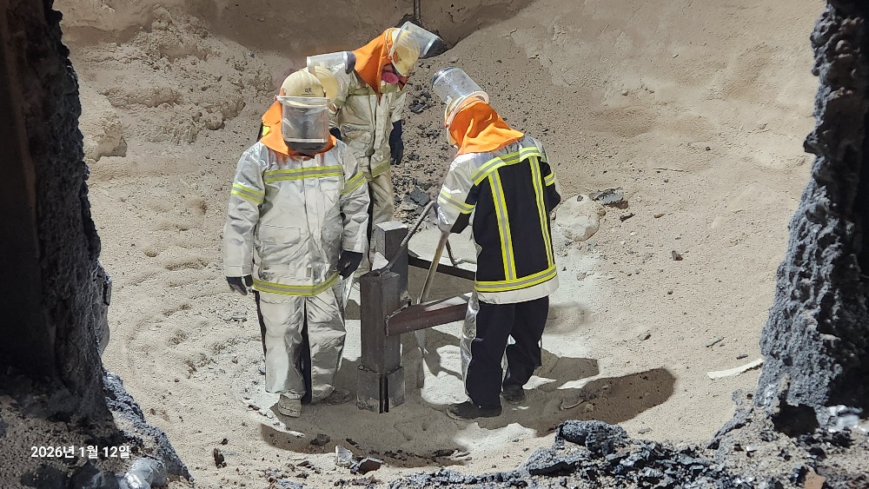 |  |  |  |  | 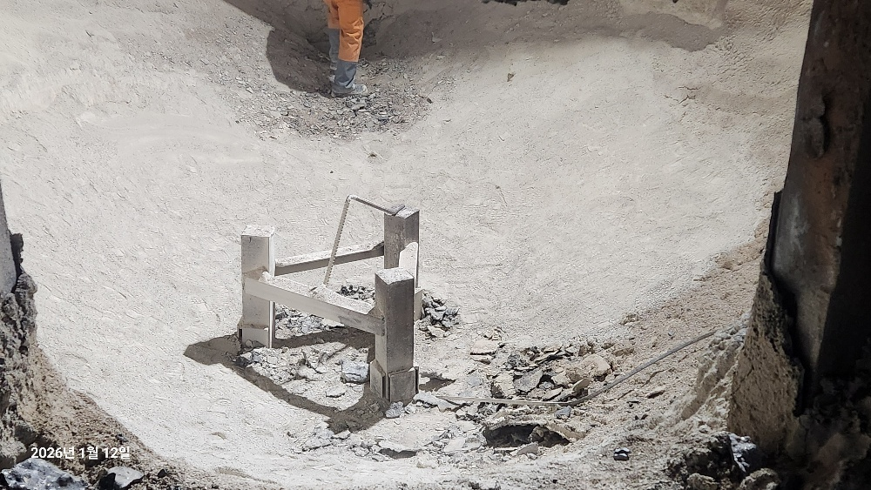 |  |  |  |  |  |  |  |  |  | 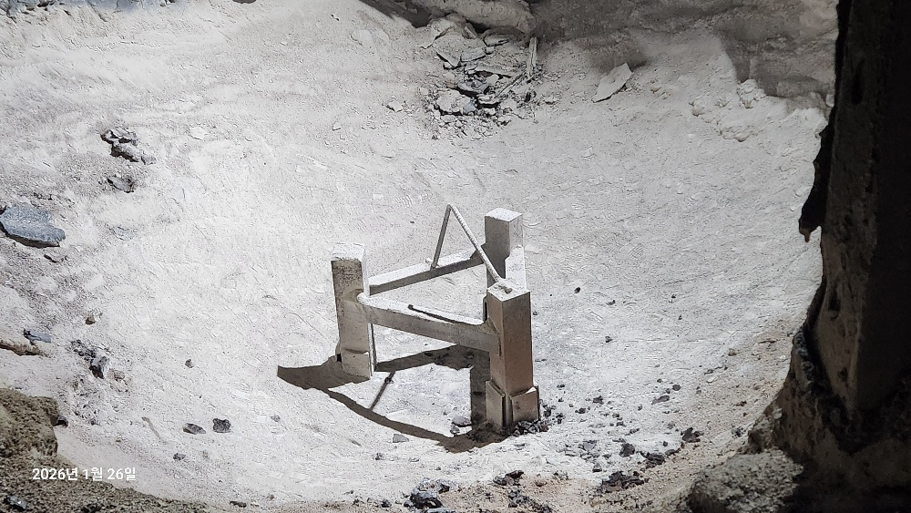
 | 보수내역 | 10포 |  | 로 깊이 | 6,550mm | 보수내역 | 5포 |  | 로 깊이 | 6,650mm | 보수내역 | 1포 |  | 로 깊이 | 6,650mm | 보수내역 | 5포 |  | 로 깊이 | 6,500mm | 보수내역 | 1포 |  | 로 깊이 | 6,500mm | 보수내역 | 4포 |  | 로 깊이 | 6,600mm | 보수내역 | 2포 |  | 로 깊이 | 6,700mm | 보수내역 | 3포 |  | 로 깊이 | 6,750mm | 보수내역 |  |  | 로 깊이 |  | 보수내역 |  |  | 로 깊이
 | A로 | 신축(size) | 측정size | 누적수명 | 용손율 | B로 | 신축(size) | 측정size | 누적수명 | 용손율 | A로 | 신축(size) | 측정size | 누적수명 | 용손율 | B로 | 신축(size) | 측정size | 누적수명 | 용손율 | A로 | 신축(size) | 측정size | 누적수명 | 용손율 | B로 | 신축(size) | 측정size | 누적수명 | 용손율 | A로 | 신축(size) | 측정size | 누적수명 | 용손율 | B로 | 신축(size) | 측정size | 누적수명 | 용손율 | A로 | 신축(size) | 측정size | 누적수명 | 용손율 | B로 | 신축(size) | 측정size | 누적수명 | 용손율
 | 마모장길이 | 450 | 350 | 501 | 0.20 | 마모장길이 | 450 | 250 | 852 | 0.23 | 마모장길이 | 450 | 350 | 542 | 0.18 | 마모장길이 | 450 | 340 | 894 | 0.12 | 마모장길이 | 450 | 350 | 582 | 0.17 | 마모장길이 | 450 | 320 | 933 | 0.14 | 마모장길이 | 450 | 350 | 764 | 0.13 | 마모장길이 | 450 | 350 | 1,116 | 0.09 | 마모장길이 | 450 | 1600 | 1,024 | -1.12 | 마모장길이 | 450 | 1600 | 36 | -31.94
 | 마모장~판넬 | 1150 | 1250 |  |  | 마모장~판넬 | 1150 | 1350 |  |  | 마모장~판넬 | 1150 | 1250 |  |  | 마모장~판넬 | 1150 | 1260 |  |  | 마모장~판넬 | 1150 | 1250 |  |  | 마모장~판넬 | 1150 | 1280 |  |  | 마모장~판넬 | 1150 | 1250 |  |  | 마모장~판넬 | 1150 | 1250 |  |  | 마모장~판넬 | 1150 |  |  |  | 마모장~판넬 | 1150
 | 구분 | 해체기준 | 사용예상수명 | 전월수명 | 당월수명 | 구분 | 해체기준 | 사용예상수명 | 전월수명 | 당월수명 | 구분 | 해체기준 | 사용예상수명 | 전월수명 | 당월수명 | 구분 | 해체기준 | 사용예상수명 | 전월수명 | 당월수명 | 구분 | 해체기준 | 사용예상수명 | 전월수명 | 당월수명 | 구분 | 해체기준 | 사용예상수명 | 전월수명 | 당월수명 | 구분 | 해체기준 | 사용예상수명 | 전월수명 | 당월수명 | 구분 | 해체기준 | 사용예상수명 | 전월수명 | 당월수명 | 구분 | 해체기준 | 사용예상수명 | 전월수명 | 당월수명 | 구분 | 해체기준 | 사용예상수명 | 전월수명 | 당월수명
 | 마모장길이 | 100 | 1,754 | 421 | 80 | 마모장길이 | 100 | 1,491 | 775 | 77 | 마모장길이 | 100 | 1,897 | 421 | 121 | 마모장길이 | 100 | 2,845 | 775 | 119 | 마모장길이 | 100 | 2,037 | 421 | 161 | 마모장길이 | 100 | 2,512 | 775 | 158 | 마모장길이 | 100 | 2,674 | 421 | 343 | 마모장길이 | 100 | 3,906 | 775 | 341 | 마모장길이 | 100 | -312 | 1,024 |  | 마모장길이 | 100 | #DIV/0! | 36
 | 마모장~판넬 | 1500 |  |  |  | 마모장~판넬 | 1500 |  |  |  | 마모장~판넬 | 1500 |  |  |  | 마모장~판넬 | 1500 |  |  |  | 마모장~판넬 | 1500 |  |  |  | 마모장~판넬 | 1500 |  |  |  | 마모장~판넬 | 1500 |  |  |  | 마모장~판넬 | 1500 |  |  |  | 마모장~판넬 | 1500 |  |  |  | 마모장~판넬 | 1500

금 월 | 2026-09-04 |  |  |  |  |  |  |  |  |  | 2026-09-10 |  |  |  |  |  |  |  |  |  | 2026-09-15 |  |  |  |  |  |  |  |  |  | 2026-09-22 |  |  |  |  |  |  |  |  |  | 2026-09-28

 | A로 |  | 동국 R&S |  | - | B로 |  | 직영 |  | B | A로 |  | 직영 |  | C | B로 |  | 동국 R&S |  | - | A로 |  | 직영 |  | C | B로 |  | 직영 |  | - | A로 |  | 직영 |  | B | B로 |  | 동국 R&S |  | - | A로 |  | 동국 R&S |  | - | B로 |  | 직영 |  | C

 | 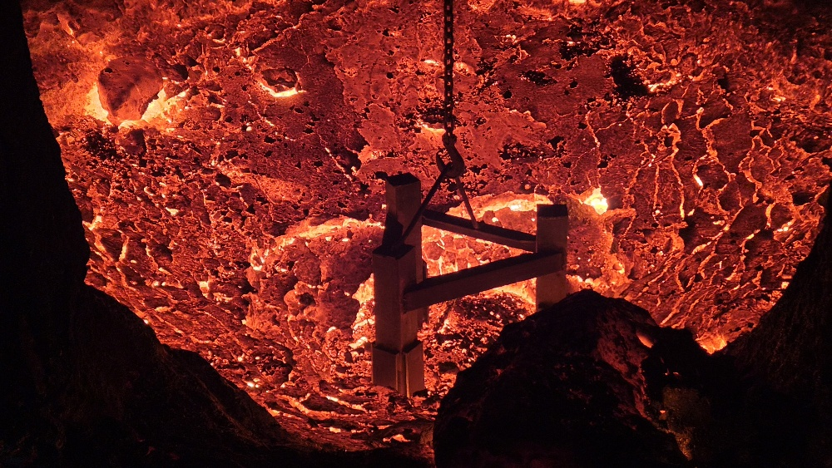 |  |  |  |  | 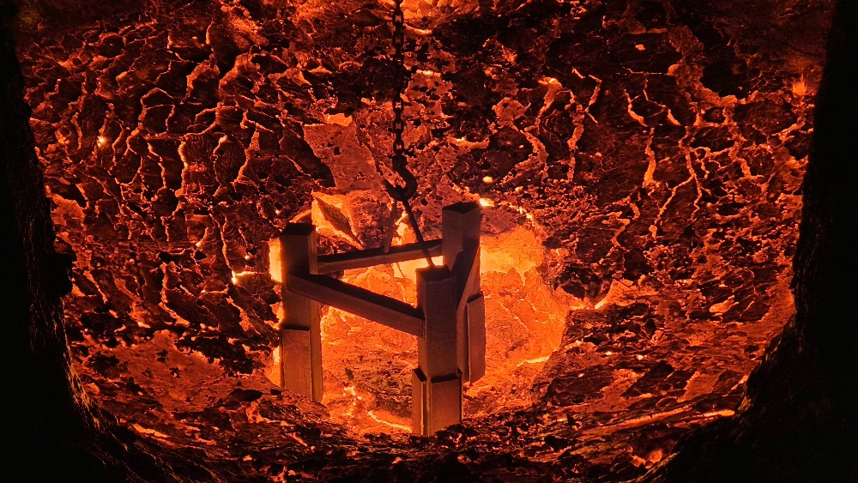 |  |  |  |  | 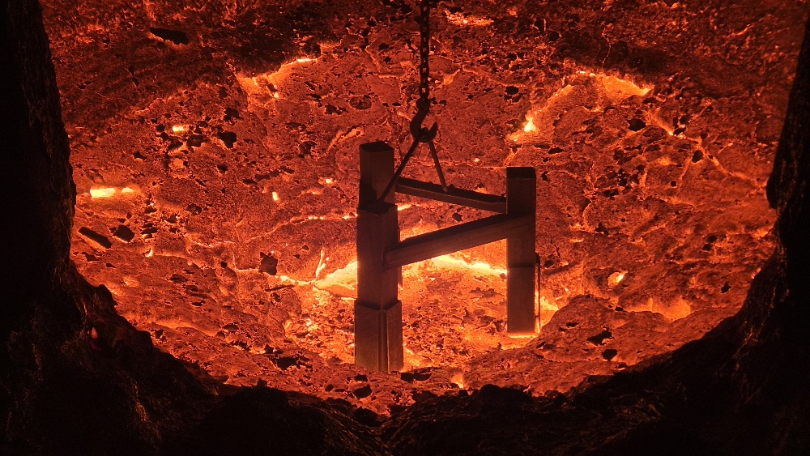 |  |  |  |  | 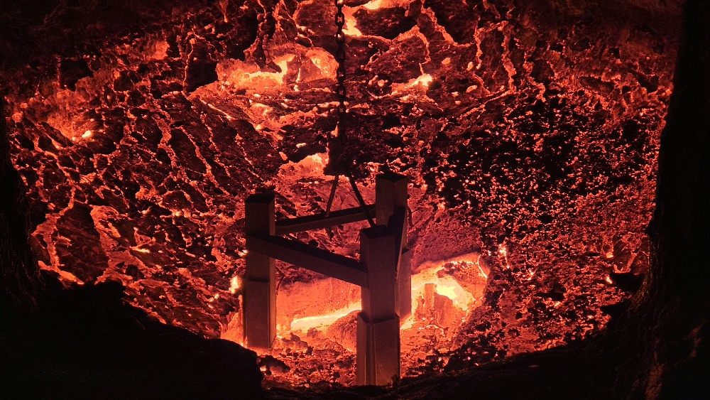 |  |  |  |  | 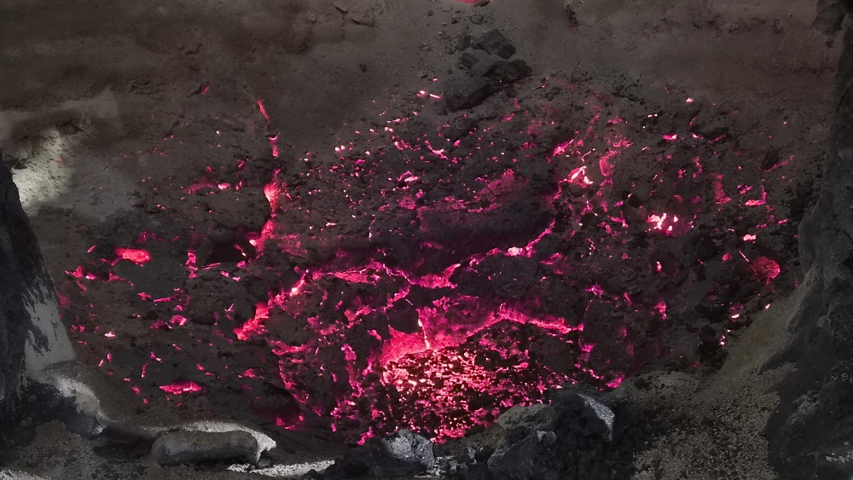 |  |  |  |  | 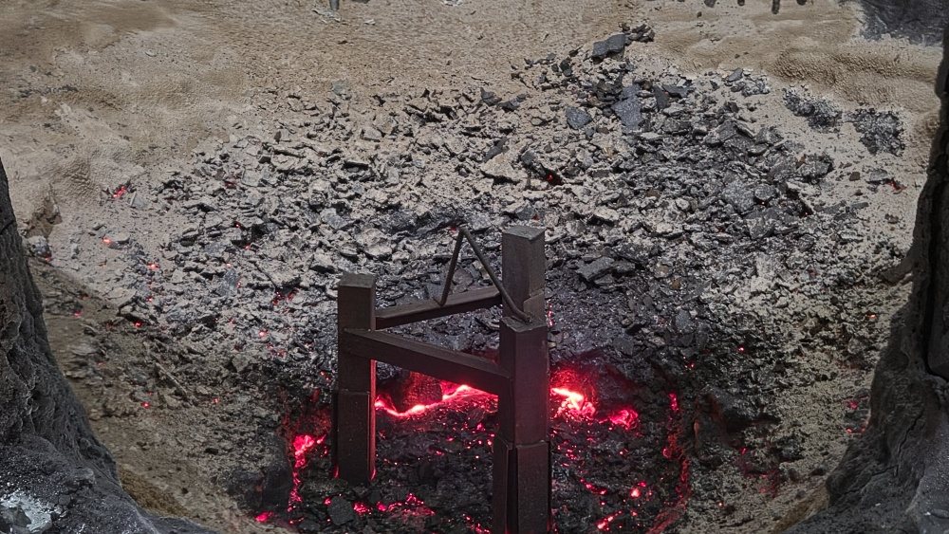 |  |  |  |  | 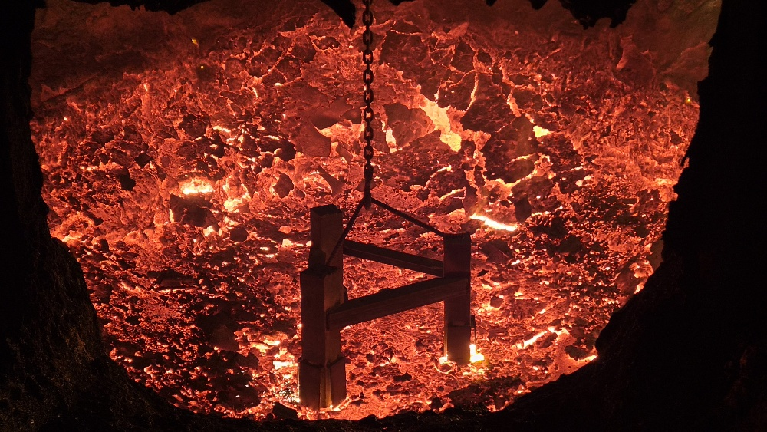 |  |  |  |  | 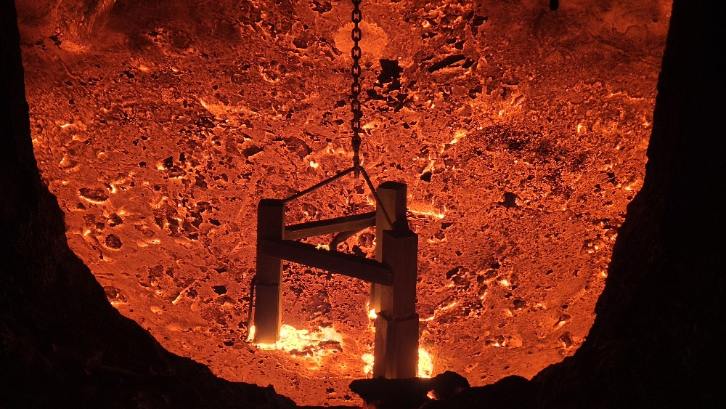 |  |  |  |  | 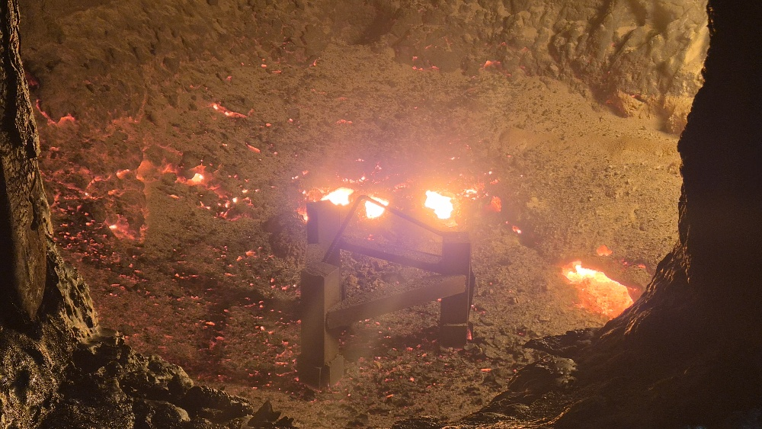 |  |  |  |  | 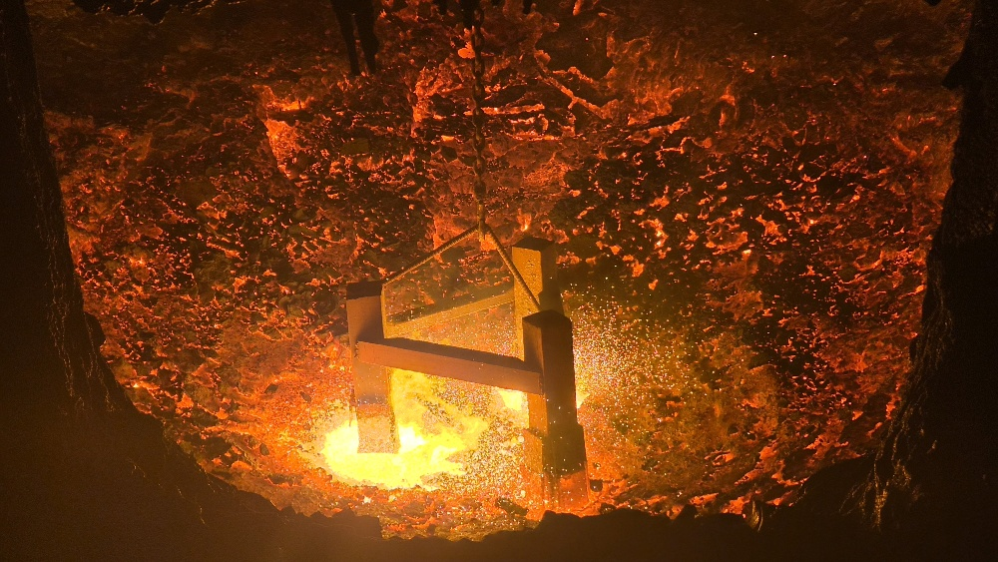
 | 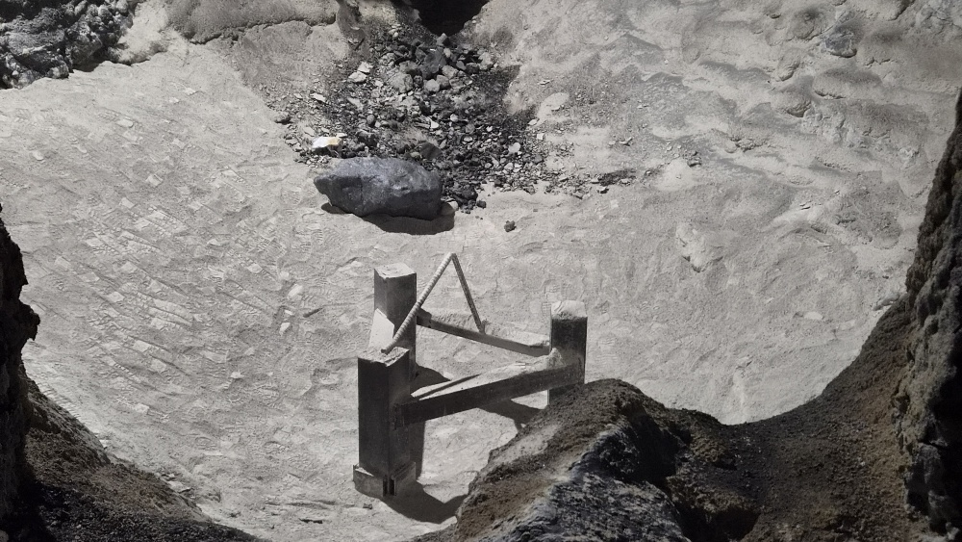 |  |  |  |  |  |  |  |  |  | 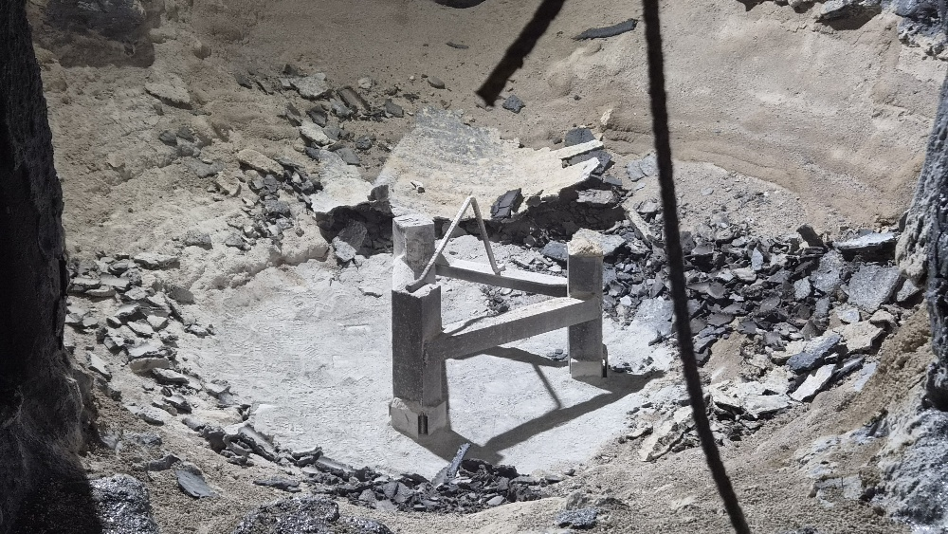 |  |  |  |  | 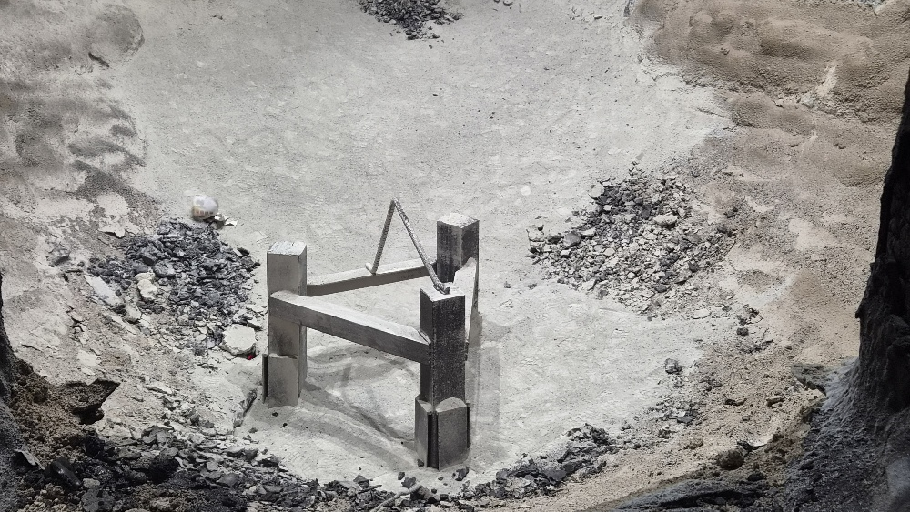 |  |  |  |  |  |  |  |  |  | 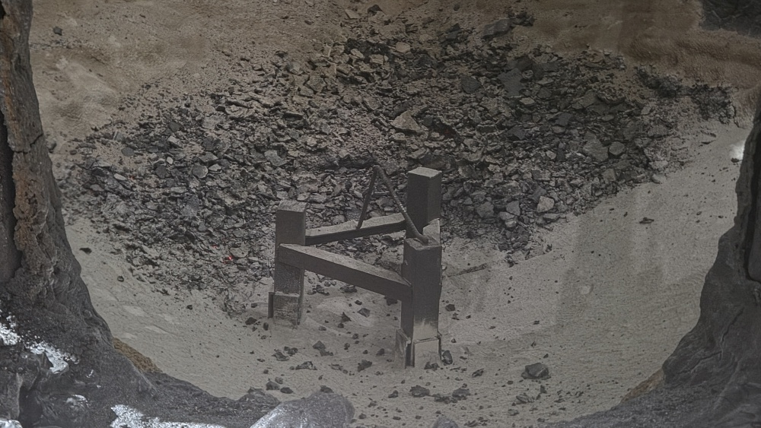 |  |  |  |  | 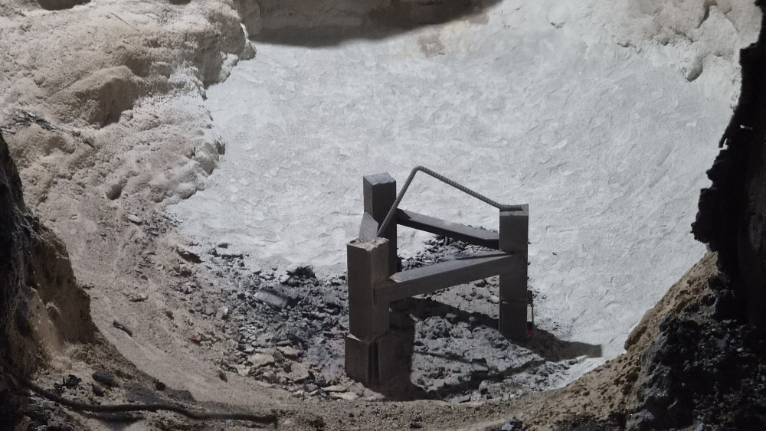 |  |  |  |  |  |  |  |  |  | 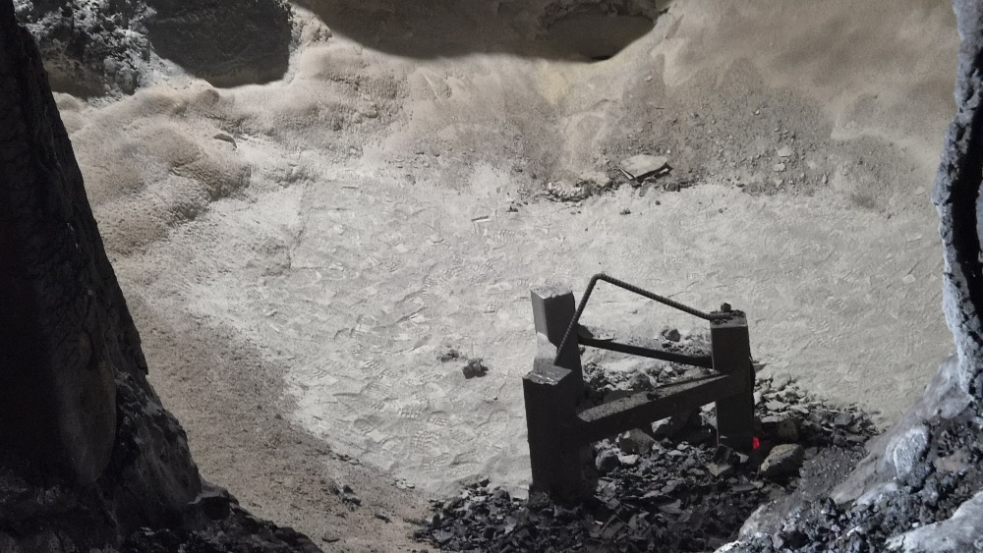 |  |  |  |  | 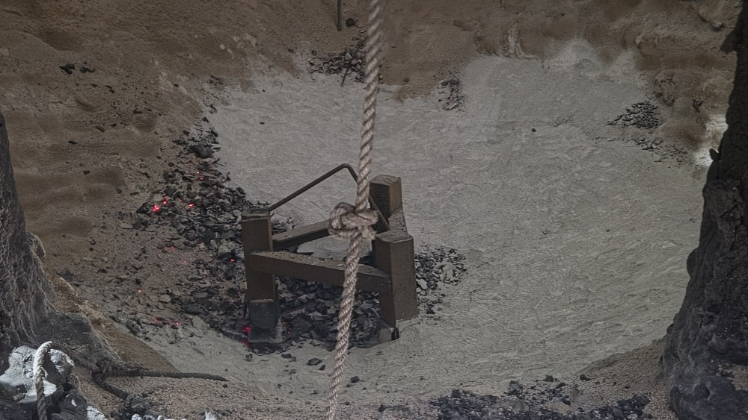
 | 보수내역 | 5포 |  | 로 깊이 | 6,700mm | 보수내역 | 3포 |  | 로 깊이 | 6,700mm | 보수내역 | 1포 |  | 로 깊이 | 6,500mm | 보수내역 | 3포 |  | 로 깊이 | 6,700mm | 보수내역 | 로저전극교체 |  | 로 깊이 |  | 보수내역 | 3포 |  | 로 깊이 | 6,600mm | 보수내역 | 5포 |  | 로 깊이 | 6,400mm | 보수내역 | 보수X |  | 로 깊이 | 6,400mm | 보수내역 | 2포 |  | 로 깊이 | 6,500mm | 보수내역 | 3포 |  | 로 깊이 | 6,300mm
 | A로 | 신축(size) | 측정size | 누적수명 | 용손율 | B로 | 신축(size) | 측정size | 누적수명 | 용손율 | A로 | 신축(size) | 측정size | 누적수명 | 용손율 | B로 | 신축(size) | 측정size | 누적수명 | 용손율 | A로 | 신축(size) | 측정size | 누적수명 | 용손율 | B로 | 신축(size) | 측정size | 누적수명 | 용손율 | A로 | 신축(size) | 측정size | 누적수명 | 용손율 | B로 | 신축(size) | 측정size | 누적수명 | 용손율 | A로 | 신축(size) | 측정size | 누적수명 | 용손율 | B로 | 신축(size) | 측정size | 누적수명 | 용손율
 | 마모장길이 | 450 | 360 | 1,088 | 0.08 | 마모장길이 | 450 | 1600 | 1,713 | -0.67 | 마모장길이 | 450 | 280 | 1,172 | 0.15 | 마모장길이 | 450 | 250 | 1,799 | 0.11 | 마모장길이 | 450 | 1600 | 1,242 | -0.93 | 마모장길이 | 450 | 220 | 1,866 | 0.12 | 마모장길이 | 450 | 250 | 1,332 | 0.15 | 마모장길이 | 450 | 1600 | 1,951 | -0.59 | 마모장길이 | 450 | 350 | 1,416 | 0.07 | 마모장길이 | 450 | 250 | 2,037 | 0.10
 | 마모장~판넬 | 1150 | 1240 |  |  | 마모장~판넬 | 1150 |  |  |  | 마모장~판넬 | 1150 | 1320 |  |  | 마모장~판넬 | 1150 | 1350 |  |  | 마모장~판넬 | 1150 |  |  |  | 마모장~판넬 | 1150 | 1380 |  |  | 마모장~판넬 | 1150 | 1350 |  |  | 마모장~판넬 | 1150 |  |  |  | 마모장~판넬 | 1150 | 1250 |  |  | 마모장~판넬 | 1150 | 1350
 | 구분 | 해체기준 | 사용예상수명 | 전월수명 | 당월수명 | 구분 | 해체기준 | 사용예상수명 | 전월수명 | 당월수명 | 구분 | 해체기준 | 사용예상수명 | 전월수명 | 당월수명 | 구분 | 해체기준 | 사용예상수명 | 전월수명 | 당월수명 | 구분 | 해체기준 | 사용예상수명 | 전월수명 | 당월수명 | 구분 | 해체기준 | 사용예상수명 | 전월수명 | 당월수명 | 구분 | 해체기준 | 사용예상수명 | 전월수명 | 당월수명 | 구분 | 해체기준 | 사용예상수명 | 전월수명 | 당월수명 | 구분 | 해체기준 | 사용예상수명 | 전월수명 | 당월수명 | 구분 | 해체기준 | 사용예상수명 | 전월수명 | 당월수명
 | 마모장길이 | 100 | 4,231 | 1,039 | 49 | 마모장길이 | 100 | -521 | 1,664 | 49 | 마모장길이 | 100 | 2,413 | 1,039 | 133 | 마모장길이 | 100 | 3,148 | 1,664 | 135 | 마모장길이 | 100 | -378 | 1,039 | 203 | 마모장길이 | 100 | 2,840 | 1,664 | 202 | 마모장길이 | 100 | 2,331 | 1,039 | 293 | 마모장길이 | 100 | -594 | 1,664 | 287 | 마모장길이 | 100 | 4,956 | 1,039 | 377 | 마모장길이 | 100 | 3,565 | 1,664 | 373
 | 마모장~판넬 | 1500 |  |  |  | 마모장~판넬 | 1500 |  |  |  | 마모장~판넬 | 1500 |  |  |  | 마모장~판넬 | 1500 |  |  |  | 마모장~판넬 | 1500 |  |  |  | 마모장~판넬 | 1500 |  |  |  | 마모장~판넬 | 1500 |  |  |  | 마모장~판넬 | 1500 |  |  |  | 마모장~판넬 | 1500 |  |  |  | 마모장~판넬 | 1500

 |  |  |  | 671 |  |  |  |  | 36
 |  |  |  | 353

